Sheet1
产品图片 | 条形码 | 网店名称 | 厂家货号 | 供应商 | 客诉问题点 | 问题点分析 | 问题点处理方案 | 最后问题批次到货日期 | 客诉首次反馈日期 | 客户ID（多个排序按反馈时间由早及晚） | 问题图片1 | 问题图片2 | 问题图片3 | 问题图片4 | 备注1 | 备注2 | 备注3 | 备注4
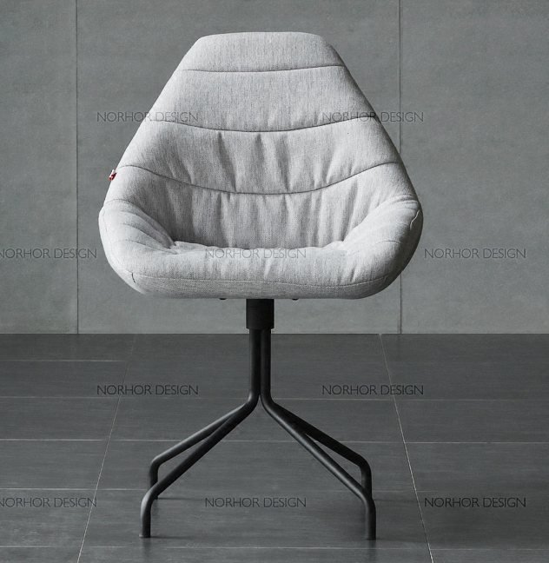 | BF0186 | 懒人 | 到户哦 | Asiades/Hongkong/limited | 值得注意的是，我国服务出口增速高于进口增速9.6个百分点，推动服务贸易逆差下降至11811.1亿元，同比减少1288.8亿元，下降9.8%。 | 值得注意的是，我国服务出口增速高于进口增速9.6个百分点，推动服务贸易逆差下降至11811.1亿元，同比减少1288.8亿元，下降9.8%。 | 值得注意的是，我国服务出口增速高于进口增速9.6个百分点，推动服务贸易逆差下降至11811.1亿元，同比减少1288.8亿元，下降9.8%。 | 2019-09-10 | 2019-10-01 | 000000 |  | 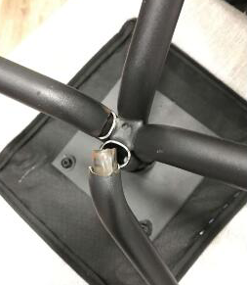 |  |  | 1111 | 1111 | 1111 | 1111

